Источники
 |  |  |  |  | Форма 0503117 с.3
3. Источники финансирования дефицита бюджета

Наименование показателя | Код строки | Код источника финансирования дефицита бюджета по бюджетной классификации | Утвержденные бюджетные назначения | Исполнено | Неисполненные назначения

1 | 2 | 3 | 4 | 5 | 6
Источники финансирования дефицита бюджета - всего | 500 | x | 27,534.70 | 21,916.51 | 5,618.19
в том числе:
источники внутреннего финансирования бюджета | 520 | x | - | - | -
из них:
источники внешнего финансирования бюджета | 620 | x | - | - | -
из них:
Изменение остатков средств | 700 |  | 27,534.70 | 21,916.51 | 5,618.19
Изменение остатков средств на счетах по учету средств бюджетов | 700 | 000 01 05 00 00 00 0000 000 | 27,534.70 | 21,916.51 | 5,618.19
увеличение остатков средств, всего | 710 |  | -885,100.00 | -261,555.63 | X
Увеличение остатков средств бюджетов | 710 | 000 01 05 00 00 00 0000 500 | -885,100.00 | -261,555.63 | X
Увеличение прочих остатков средств бюджетов | 710 | 400 01 05 02 00 00 0000 500 | -885,100.00 | -261,555.63 | X
Увеличение прочих остатков денежных средств бюджетов | 710 | 400 01 05 02 01 00 0000 510 | -885,100.00 | -261,555.63 | X
Увеличение прочих остатков денежных средств бюджетов сельских поселений | 710 | 400 01 05 02 01 10 0000 510 | -885,100.00 | -261,555.63 | X
уменьшение остатков средств, всего | 720 |  | 912,634.70 | 283,472.14 | X
Уменьшение остатков средств бюджетов | 720 | 000 01 05 00 00 00 0000 600 | 912,634.70 | 283,472.14 | X
Уменьшение прочих остатков средств бюджетов | 720 | 400 01 05 02 00 00 0000 600 | 912,634.70 | 283,472.14 | X
Уменьшение прочих остатков денежных средств бюджетов | 720 | 400 01 05 02 01 00 0000 610 | 912,634.70 | 283,472.14 | X
Уменьшение прочих остатков денежных средств бюджетов сельских поселений | 720 | 400 01 05 02 01 10 0000 610 | 912,634.70 | 283,472.14 | X


Руководитель
 | (подпись) |  | (расшифровка подписи)


Руководитель финансово- экономической службы |  |  | Казиев Б. К.
 | (подпись) |  | (расшифровка подписи)

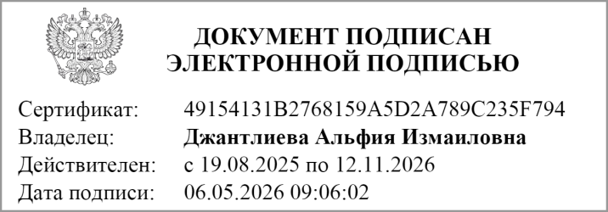
Главный бухгалтер
 | (подпись) |  | (расшифровка подписи)

"01" мая 2026 г.

Документ подписан электронной подписью. Дата представления 06.05.2026 Главный бухгалтер(Джантлиева Альфия Измаиловна, Сертификат: 49154131B2768159A5D2A789C235F794, Действителен: с 19.08.2025 по 12.11.2026), Руководитель централизованной бухгалтерии(Кузнецова Валентина Александровна, Сертификат: 12044F9E4746B362707CE2FFDA11A56A, Действителен: с 28.10.2025 по 21.01.2027), Руководитель финансово-экономической службы(Казиев Бахытжан Каримуллаевич, Сертификат: 02D19A8551AF704EB233E06758A33A68, Действителен: с 23.06.2025 по 16.09.2026), Руководитель(Казиев Бахытжан Каримуллаевич, Сертификат: 02D19A8551AF704EB233E06758A33A68, Действителен: с 23.06.2025 по 16.09.2026)

